概要
 |  |  |  |  | 作成日： | 2024-10-12
作戦概要 |  |  |  |  | 更新日：
作戦名 | 「ら...」
 | 『ら...を作る作戦』(仮)
依頼

実施時期 | 2024年XX月XX日（X）~ 20XX年XX月XX日（X）
分類 | #Ingress ＃fieldart

概要 | 米子のRESエージェントを偲んでラーメンにまつわるアートを作る

実施
実施予定日時 | 20XX年X月XX日（X）
集合時間
開始時間
集合場所 | (仮）米子駅前だんだん広場 最寄りポータルは...
intelmap
google map
参加申込 | 調整さん(現地、オペ、観戦希望者も記入してください）
 | https://chouseisan.com/

ツール
Chat | https://chat.google.com/room/AAAAK2uyITY?cls=7
 | ら・・・を作る会
Zello(音声) | http://zello.me/
・チャンネル名 | 〇〇
・パスワード

RESWUE
・オペレーション
・フィールダー
・オペレータ

GoogleMap | https://www.google.com/maps/d/u/0/edit?mid=1KjFkV6PKNWJ0WuqFrcibtDfdBs-AlSY&usp=sharing

ingressICE | area=https://intel.ingress.com/intel?ll=35.4315585,133.332686&z=17
設定例 | minlevel=8
 | maxlevel=8
 | width=1500
 | height=1500
動作確認用のURL | ※このURLでICEを動作させると外形のリンクが記録されます。(確認用）
 | https://intel.ingress.com/intel?ll=36.5644935,136.6620715&z=17&pls=36.567368,136.658904,36.56866,136.660148_36.56866,136.660148,36.569781,136.662095_36.569781,136.662095,36.567405,136.661416_36.567405,136.661416,36.566914,136.65992_36.566914,136.65992,36.566805,136.662005_36.566805,136.662005,36.568428,136.663601_36.568428,136.663601,36.568479,136.665528_36.568479,136.665528,36.56726194839843,136.66427850723267_36.56726194839843,136.66427850723267,36.566122,136.662292_36.566122,136.662292,36.56528,136.662741_36.56528,136.662741,36.564446,136.662148_36.564446,136.662148,36.563193,136.663277_36.563193,136.663277,36.563257,136.662506_36.563257,136.662506,36.562303,136.664951_36.562303,136.664951,36.566981,136.664354_36.566981,136.664354,36.566083,136.66694_36.566083,136.66694,36.561389,136.665647_36.561389,136.665647,36.56208,136.663786_36.56208,136.663786,36.561201,136.664744_36.561201,136.664744,36.560474,136.664377_36.560474,136.664377,36.559726,136.663584_36.559726,136.663584,36.55925,136.662737_36.55925,136.662737,36.55921,136.662465_36.55921,136.662465,36.559315,136.659059_36.559315,136.659059,36.559206,136.65791_36.559206,136.65791,36.560626,136.657268_36.560626,136.657268,36.561175,136.657454_36.561175,136.657454,36.560756,136.658488_36.560756,136.658488,36.56138,136.65856_36.56138,136.65856,36.562024,136.658287_36.562024,136.658287,36.563176,136.659057_36.563176,136.659057,36.563703,136.657663_36.563703,136.657663,36.564253,136.657203_36.564253,136.657203,36.564837,136.657496_36.564837,136.657496,36.565532,136.657359_36.565532,136.657359,36.566249,136.657562_36.566249,136.657562,36.566917,136.658467_36.566917,136.658467,36.567368,136.658904_36.566083,136.66694,36.566981,136.664354_36.566981,136.664354,36.562303,136.664951_36.562303,136.664951,36.563257,136.662506_36.563257,136.662506,36.560268,136.66253_36.560268,136.66253,36.56208,136.663786_36.56208,136.663786,36.561389,136.665647_36.561389,136.665647,36.566083,136.66694 |  |  |  |  |  | ICEの取得結果例→

持ち物
必須 | スキャナー | イヤホン | モバイルバッテリー | 自転車
 | 充電用ケーブル | 身分証明証（入園入館、職質対応） |  | お金
 | 手順書（紙ベース） | 飲み物 | おやつ
持ってて良かった | 懐中電灯 | タオル | ティッシュ
 | ナイロン袋（濡れた所に座ることもできる）
 | 傘 | 汗だくになるので着替え
雨天・季節により | 手袋 | マフラー | 耳あて
 | カイロ | 長靴 | マスク（花粉防止）
 | 虫除けスプレー | 日焼け止め | 帽子（熱中症防止）

案内文
『ら...を作る作戦』(仮)
◆実施日 20XX年XX月XX日（X）X:00集合 X:30開始
◆集合場所
(仮）米子駅前だんだん広場 最寄りポータルは...
◆作戦資料
https://docs.google.com/spreadsheets/d/18PEvlObbKdT6obBvrsZU-qdG8YnbdkMUUabg28MedCc/edit?gid=372848398#gid=372848398
◆資料置場
https://drive.google.com/drive/folders/1JZX0fFB-yyl52P2-k4-kl8Lnb-CpvLWa?usp=sharing
◆GoogleMap
https://www.google.com/maps/d/u/0/edit?mid=1KjFkV6PKNWJ0WuqFrcibtDfdBs-AlSY&usp=sharing
◆調整さん
https://chouseisan.com/

配置案
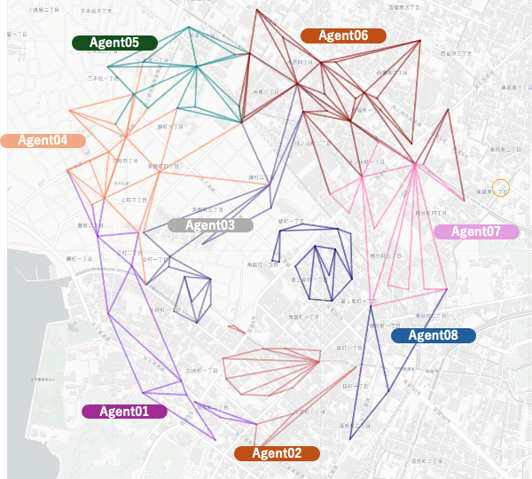

集合場所

